关系图
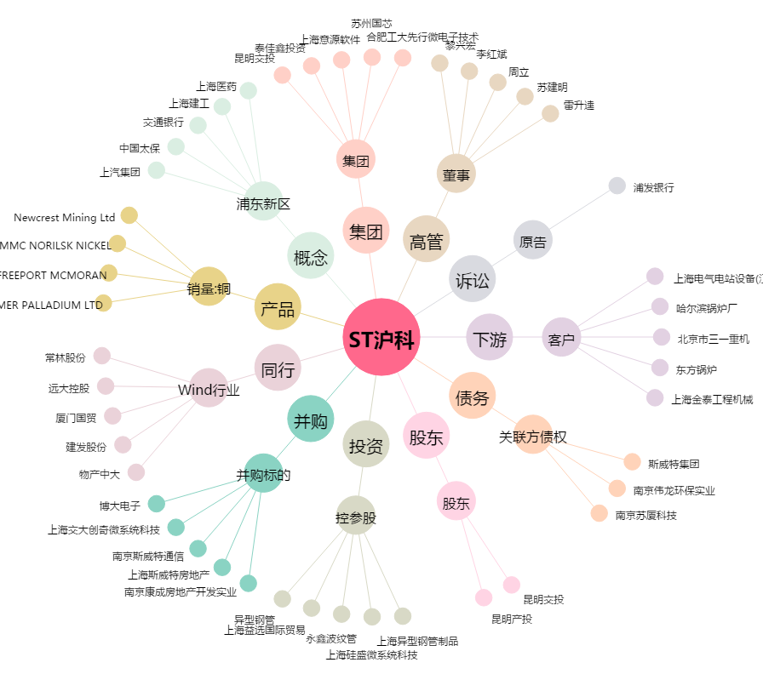
ST沪科[600608.SH] - 关系概览图

